Einführung
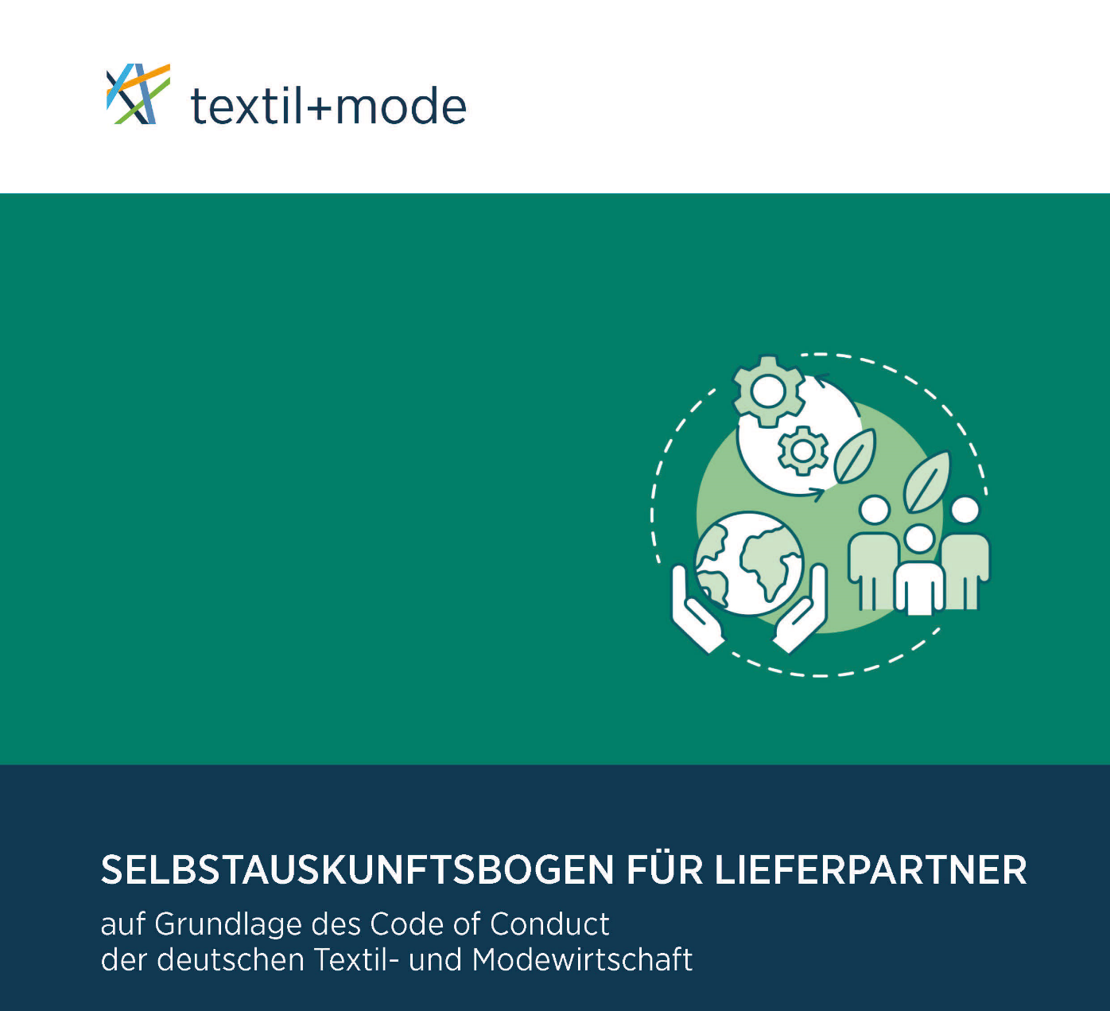

Der vorliegende Muster-Selbstauskunftsbogen wurde auf Grundlage des Code of Conduct der deutschen Textil- und Modewirtschaft (Code of Conduct) entworfen und soll als Begleitinstrument die Unternehmen dabei unterstützen, die Anforderungen aus diesem umzusetzen.

Hintergrundinformationen und weitere Erläuterungen zum Selbstauskunftsbogen finden Sie im Blatt "Vorwort" und "Erläuterungen" bzw. in den Kommentaren zu ausgewählten Fragen.
Hinweis: Die in diesem Selbstauskunftsbogen eingegebenen Informationen werden automatisch zusammengefasst und sind im Blatt "Zusammenfassung" abrufbar.

Kontakt:
Gesamtverband der deutschen Textil- und Modeindustrie e. V. (textil+mode)
Reinhardtstr. 14 - 16
10117 Berlin
info@textil-mode.de
www.textil-mode.de

Version: 1.0 (Dezember 2022)
© Gesamtverband der deutschen Textil- und Modeindustrie (textil+mode), 2022
Referat Recht & Steuern
Batzorig Daarten

EZ/AV/IN/CH/KA/07/09

Vorwort
Selbstauskunftsbogen für Lieferpartner
auf Grundlage des Code of Conduct der deutschen Textil- und Modewirtschaft
_________________________________________________________________________
Hintergrundinformation
Nachfolgend finden Sie wichtige Fragen und Antworten zur Nutzung und zum Hintergrund des Selbstauskunftsbogens.
Was ist der Code of Conduct der deutschen Textil- und Modewirtschaft (Code of Conduct)?
Der Code of Conduct stellt eine gemeinsame unverbindliche Empfehlung vom Gesamtverband der deutschen Textil- und Modeindustrie (textil+mode) und Handelsverband Deutschland (HDE) dar und soll ein gemeinsames Grundverständnis für eine gesellschaftlich verantwortungsvolle Unternehmensführung in der deutschen Textil- und Modewirtschaft fördern und zu fairen und ökonomisch, sozial und ökologisch nachhaltigen Lieferketten in den Branchen beitragen.
Die Inhalte des Code of Conduct orientieren sich an international etablierten Maßstäben wie die Rahmenwerke der Vereinten Nationen, der ILO und der OCED und an sonstigen in der deutschen Textil- und Modewirtschaft anerkannten und praktizierten (gesetzlichen und nicht gesetzlichen) Standards unter besonderer Berücksichtigung der Belange von kleinen und mittelständischen Unternehmen.
Hierzu gehören im Besonderen die folgenden sozialen, ökologischen und ethischen Standards:
Menschenrechte und Arbeitsstandards (soziale Standards): Achtung der international anerkannten Menschenrechte und Arbeitsstandards, insbesondere:
Verbot von Kinderarbeit und Schutz jugendlicher Arbeitnehmer
Verbot von Zwangs- oder Pflichtarbeit
Verbot von Diskriminierung in Beschäftigung
Achtung der Koalitions- und Versammlungsfreiheit
Sicherheit und Gesundheit am Arbeitsplatz
Ökologische Verantwortung (ökologische Standards): Einhaltung geltender gesetzlicher Vorgaben und anerkannter Standards zum Schutz von Umwelt und Klima, insbesondere:
Maßnahmen zur kontinuierlichen Verbesserung der Umwelt- und Klimaleistung, einschl. Energieeffizienz
Achtung der Grundsätze zum Schutz von Tieren und der biologischen Vielfalt
Ethisches Wirtschaften und Compliance (ethische Standards): Bekenntnis und Orientierung des unternehmerischen Handelns an allgemein anerkannten ethischen Werten und Prinzipien, einschließlich Einhaltung geltender Gesetze und sonstiger für das Unternehmen verbindlicher Regeln (Compliance), insbesondere:
Prävention von Korruption und Bestechung
Einhaltung der Vorgaben im Bereich der Handelskontrolle (insbesondere Gesetze zur Aus-/Einfuhrkontrolle einschließlich Wirtschaftssanktionen)
Prävention von Geldwäsche
Bekenntnis zum fairen Wettbewerb (Einhaltung des Kartell- und Lauterkeitsrechts)
Schutz und Respekt von personenbezogenen Daten, Geschäftsgeheimnissen und geistigen Eigentumsrechten
Wahrung der Verbraucherinteressen, einschließlich Produktsicherheit
Der Code of Conduct enthält darüber hinaus eine Erwartungshaltung an die Lieferpartner, wonach sie sich an den Inhalten des Code of Conduct orientieren oder andere Regelwerke mit vergleichbaren Anforderungen anwenden sowie geeignete Anstrengungen zur Umsetzung dieser unternehmen sollen. Dazu gehört auch, dass der Lieferpartner diese Erwartungshaltung seinerseits von den Vertragspartnern einfordert.
Welche Vorteile bietet der Muster-Selbstauskunftsbogen?
Unternehmen, die den Code of Conduct anwenden, haben sich freiwillig dazu verpflichtet, ihre Lieferpartner in geeigneter Weise zu identifizieren und ob der Einhaltung der Erwartungshaltung aus dem Code of Conduct zu überprüfen. Das vorliegende Muster soll die Unternehmen hierbei unterstützen, indem es die hierfür relevanten Informationen abfragt.
Der Code of Conduct orientiert sich an in der deutschen Textil- und Modewirtschaft anerkannten und praktizierten (Nachhaltigkeits-)Standards, einschließlich an Anforderungen, die sich aus gesetzlichen Regelungen (z. B. dem deutschen Lieferkettensorgfaltspflichtengesetz – LkSG) oder aus gesellschaftlichen und politischen Erwartungen ergeben wie die UN-Leitprinzipien für Wirtschaft und Menschenrechte. Der Selbstauskunftsbogen kann daher auch als Selbsteinschätzung bzw. Vergleichsmaßstab zum Stand der eigenen Anstrengungen zur Umsetzung dieser Standards herangezogen werden. Er kann außerdem zur Vereinfachung und Beschleunigung von Geschäftsabschlüssen dem künftigen Vertragspartner bereits vorausgefüllt zur Verfügung gestellt werden.
Worauf ist bei der Abfragung der Lieferpartner besonders zu achten?
Um der Verhältnismäßigkeit ausreichend Rechnung zu tragen, sollten Abfrage und Bewertung des Lieferpartners stets risikobasiert und unter Wahrung der Angemessenheit erfolgen. Das Muster enthält insoweit auch keine Vorgaben für die Bewertung der vom Lieferanten erteilten Auskunft. Diese Bewertung obliegt allein dem abfragenden Unternehmen unter Berücksichtigung seiner individuellen Risikoeinschätzung.
Generell gilt, dass gesellschaftlich verantwortungsvolle Unternehmensführung auf freiwilligem Engagement und dauerhaften, langfristigen Zielen und Prozessen beruht. Vor diesem Hintergrund sollte der vorliegende Auskunftsbogen weder als Druckmittel noch als Sanktionsmittel verstanden und verwendet werden. Vielmehr soll seine Anwendung dabei helfen, eine ehrliche Auskunft und Einschätzung über den Stand der sozialen, ökologischen und ethischen Verantwortungsübernahme des Lieferpartners zu erhalten und etwaige Defizite vor allem als Anreiz für (ggf. gemeinsame) Anstrengungen zur Verbesserung verstanden und praktiziert werden. Dies gilt im Besonderen für kleine und mittelständische Lieferpartner.
Wer darf den Muster-Selbstauskunftsbogen verwenden?
Der Muster-Selbstauskunftsbogen und seine englische Sprachfassung stehen allen interessierten Unternehmen zur freien Verwendung zur Verfügung.
Wird der Muster-Selbstauskunftsbogen aktualisiert?
Der Muster-Selbstauskunftsbogen wird regelmäßig auf Anpassungsbedarf aufgrund gesetzlicher Änderungen oder sonstiger relevanter Entwicklungen in der deutschen Textil- und Modewirtschaft überprüft und im Bedarfsfall aktualisiert.

Start

